Portada
1104
BOLETIN ESTADISTICO N° 012-2017
ESTADISTICAS DE VENTA E INMATRICULACIÓN DE VEHÍCULOS MENORES
(motocicletas y trimotos)
DICIEMBRE 2017

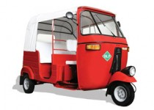
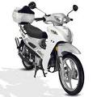
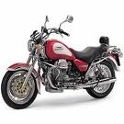


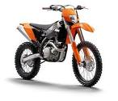
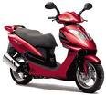
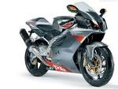
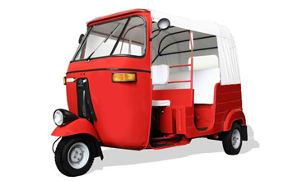

Es una publicación de la Asociación Automotriz del Perú - AAP Website: www.aap.org.pe Consultas y Sugerencias: estadisticas@aap.org.pe

